INSTRUÇÕES
INSTRUÇÕES DE USO |  | CONHEÇA TAMBÉM:
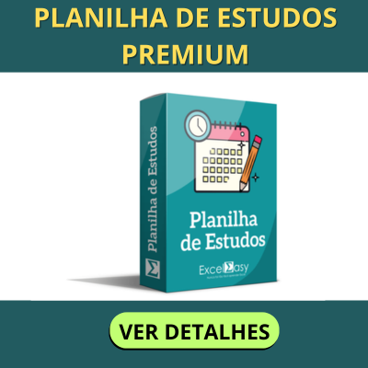
1 | Este modelo já está configurado para impressão em formato A4. Além de imprimir, você também poderá gerar PDF do planner.

2 | Este modelo é 100% editável e você poderá realizar qualquer alteração que desejar. Importante: Não realizamos alterações em nossas planilhas. Qualquer alteração é de responsabilidade do usuário.

3 | Ao abrir o arquivo pela primeira vez, certifique-se de ter habilitado para edição.

4 | Qualquer alteração acidental, recomendamos baixar a versão original.

5 | Este modelo foi desenvolvido e testado no Microsoft Excel para Windows. Não garantimos a compatibilidade com o Excel para MAC, Google Sheets, Excel para celular, tablet ou qualquer outro software de Planilhas que não seja o Microsoft Excel para Windows.

6 | Este modelo é disponibilizado gratuita e exclusivamente no site do desenvolvedor. O download deste modelo não lhe garante o direito de comercializá-lo ou distribuí-lo em outros sites. Qualquer violação de direitos autorais será respondida judicialmente.

Desenvolvido por: exceleasy.com.br

